UI 구성
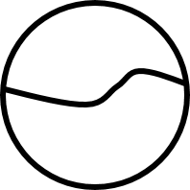
2.1 전체 UI 구성

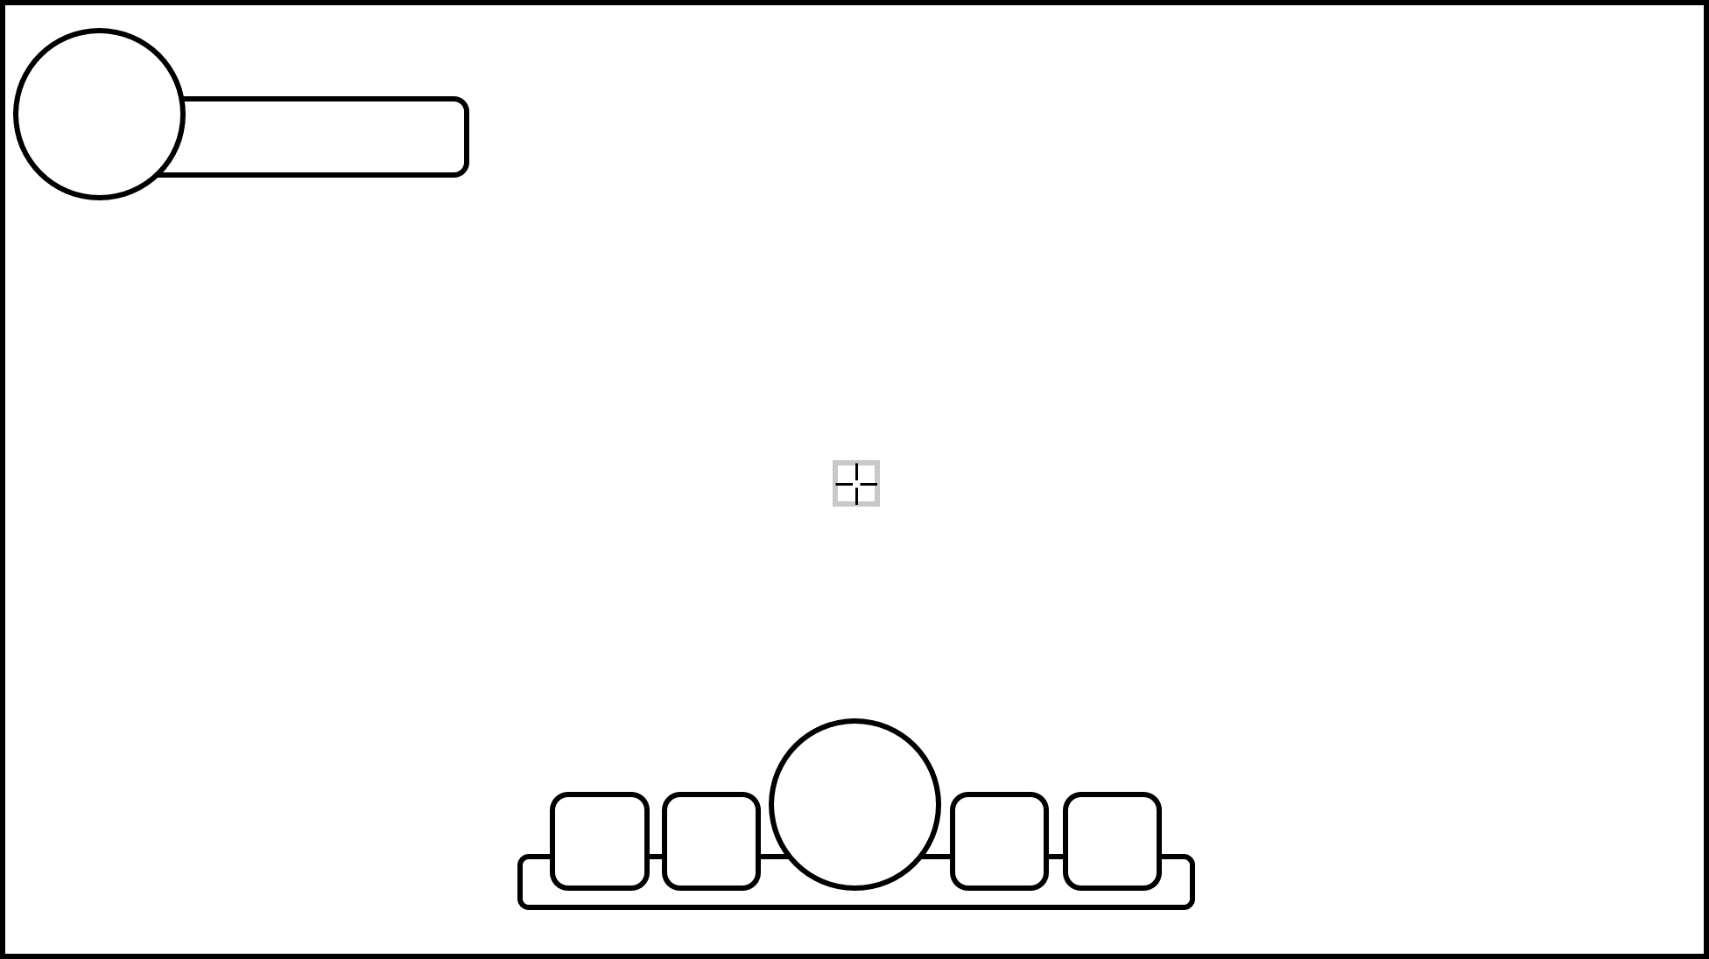
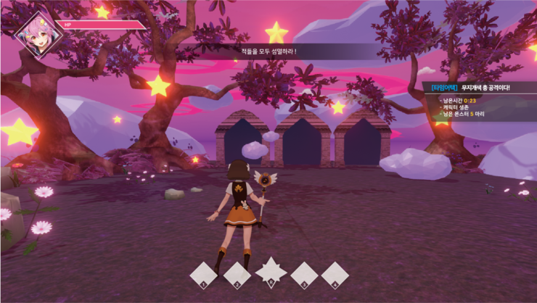
 |  |  |  | - 체력 바를 위에 배치
 |  |  |  | - 변신 게이지를 좀 더 강조하는 형태
 |  |  |  | - 미션이나 다른 UI를 위해 많이 비워둔 가장 기본적인 형태의 UI

 |  |  |  |  | 해당 내용을 토대로 만들어진 시안

19.08.01 추가 작업물

- 현재 플레이중인 스테이지 안내 내용 추가
- 보상 관련 아이콘 추가 작업

2.2 체력 UI 구성

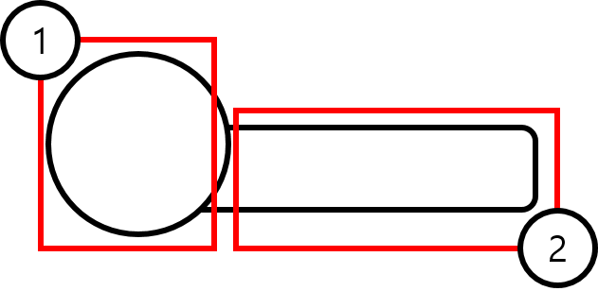

No | 명칭 | 내용 | 비고
1 | 캐릭터 아이콘 | 캐릭터의 상태를 나타내는 아이콘 | 기본/변신
2 | 보유 HP | 캐릭터가 보유 하고 있는 체력 표기

 |  |  | 예시 이미지

- 현재체력과 최대체력을 표기하며 폰트를 이용하여 제작
- 체력이 감소 될 때마다 체력 게이지와 현재체력이 줄어든다.
- 체력이 줄어 들떄마다 슬라이드 되어 줄어든다.

- 최대체력 값은 게임에서 획득한 보상에 따라 줄어 들 수 있다.

2.3 스킬 UI 구성

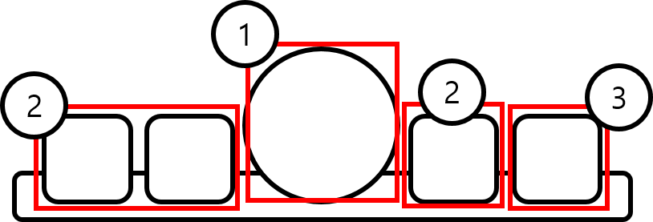

No | 명칭 | 내용 | 비고
1 | 변신 게이지 | 보유하고 있는 변신 게이지를 표기
2 | 기본 스킬 | 기본상태와 변신 상태 둘다에서 사용 가능한 스킬
3 | 궁극기 | 변신 상태에서만 사용가능한 스킬 | 변신 시 활성화

스킬 쿨타임 표기

궁극기 스킬 비활성화 시 표기

2.3 변신 UI 구성

- 스킬 바와 같이 표기함
- 차오르고 줄어드는 애니메이션

